상품제안서
베이스어스 시거잭 초고속 차량용 릴 케이블 충전기 PD충전 60W | 상품코드: S43876

 |  |  |  |  |  |  | 02-713-8555 | www.synergygift.co.kr
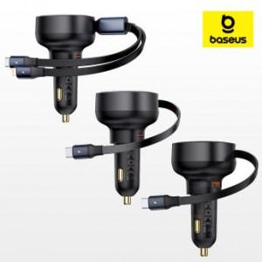

【상세/제작정보】

【인쇄/포장옵션】 | 레이저 / 포장지포장

【공급단가】 | 수량 | 30~ | 50~ | 100~ | 500~ | 1,000~
*VAT별도 | 단가 | 18,200원 | 17,220원 | 16,380원 | 15,960원 | 15,680원

【상품 URL】 | https://www.synergygift.co.kr:443/src/goods_detail.php?gdno=43876

